A套
学生套餐A套
2026/3/30--4/3
日期 | 菜单 | 原料 | 重量/克 | 能量 （千卡） | 蛋白质（克） | 脂肪 （克） | 碳水化合物（克） | 膳食纤维（克）
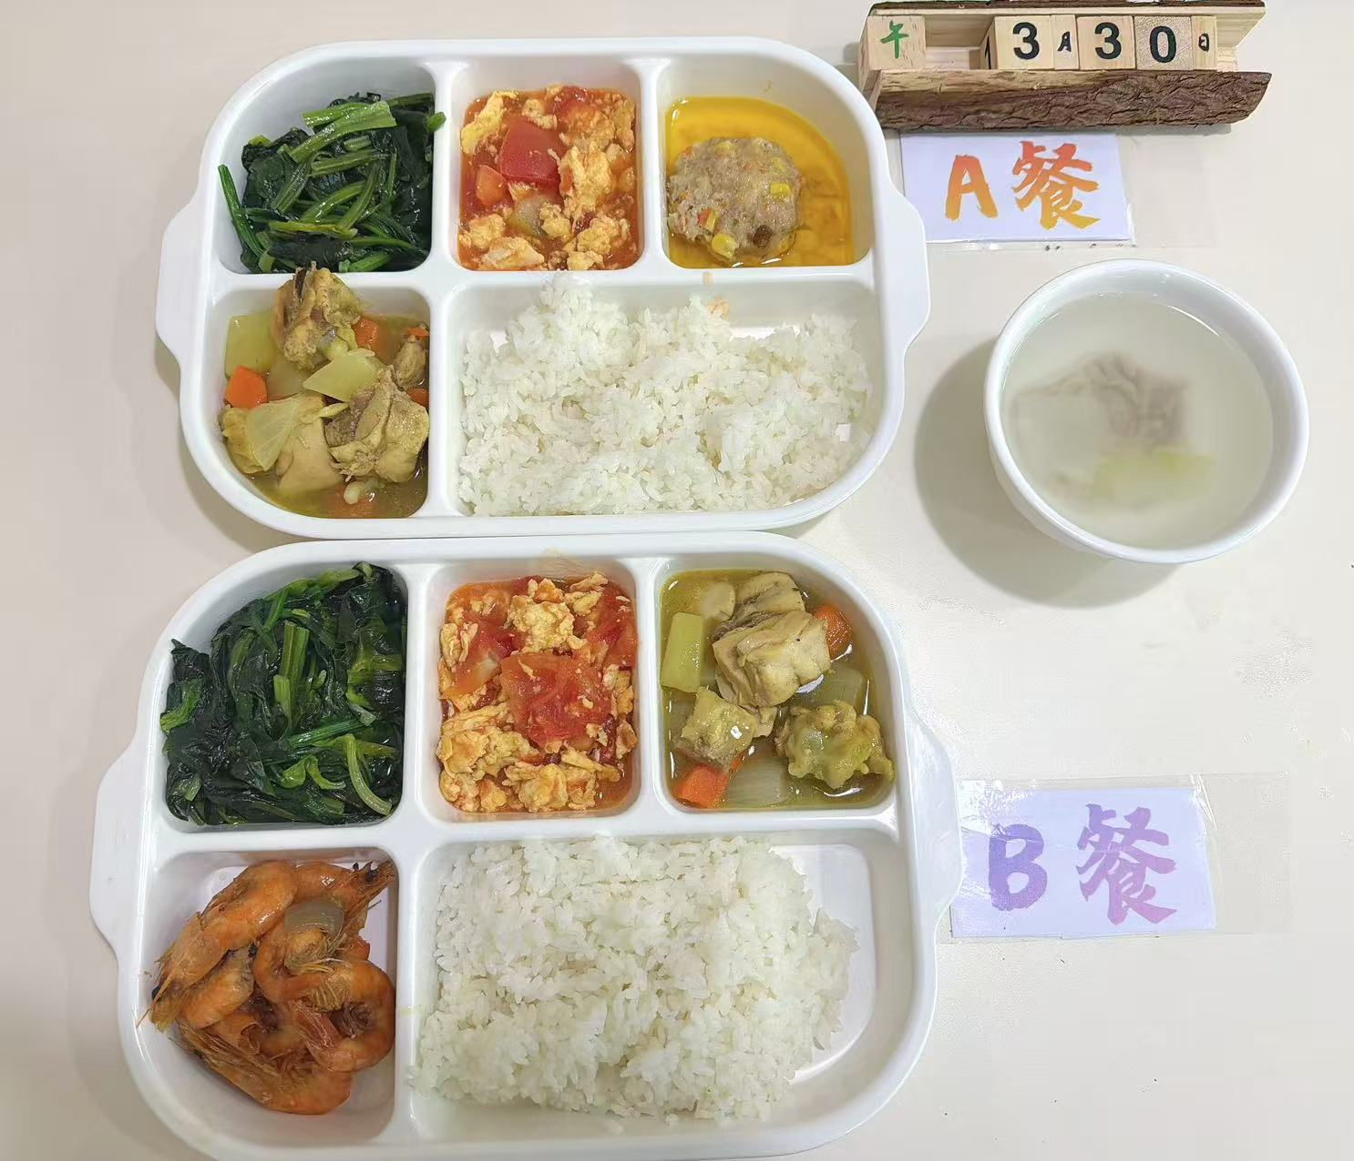
周一 | 玉米蒸肉圆 | 肉糜 | 150 | 1050 | 48 | 35 | 135 | 8
 |  | 玉米粒 | 20
 | 椰香咖喱鸡 | 鸡边腿切块 | 150
 |  | 土豆丁 | 30
 |  | 胡萝卜丁 | 10
 |  | 洋葱 | 5
 | 番茄炒蛋 | 番茄 | 100
 |  | 鸡蛋 | 40
 | 清炒菠菜 | 菠菜 | 120
 | 冬瓜肉丝汤 | 冬瓜 | 20
 |  | 肉丝 | 40
 | 米饭 | 米饭 | 200
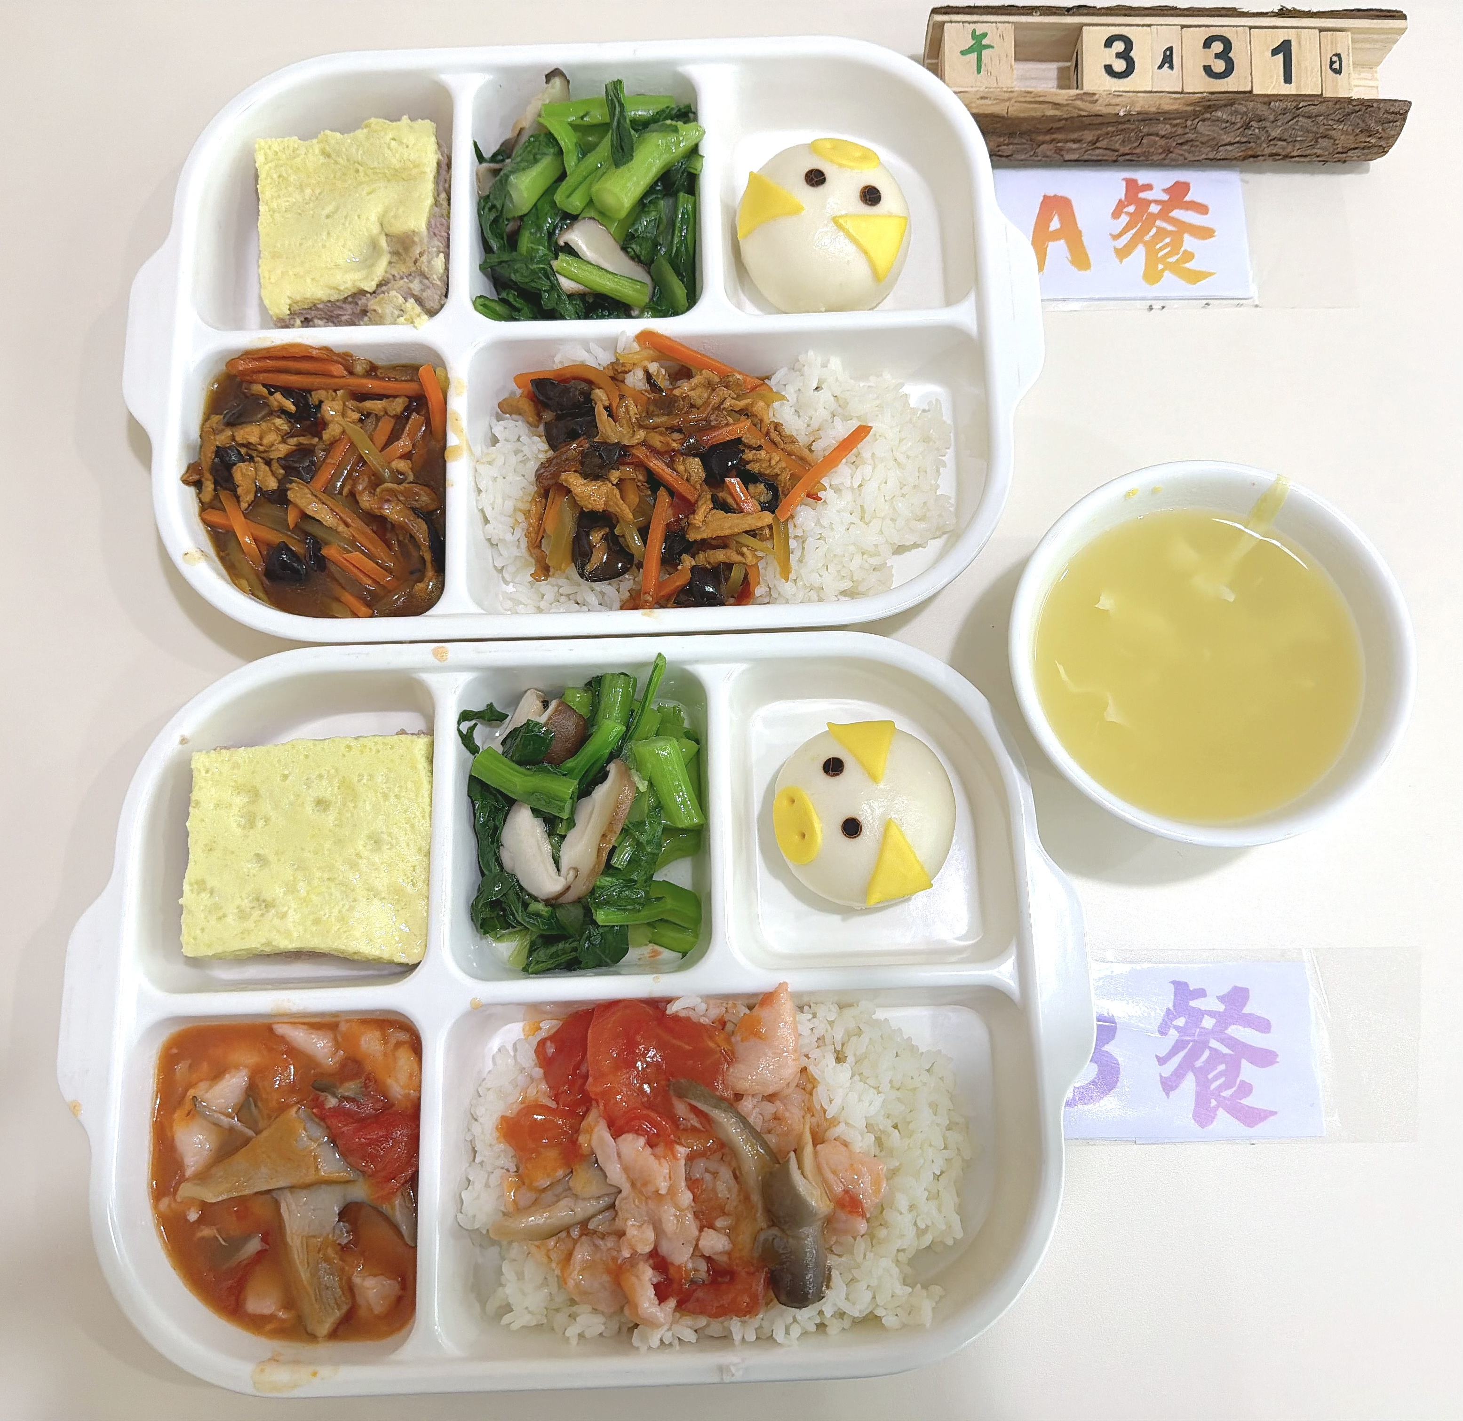
周二 | 鱼香肉丝盖码饭 | 肉丝 | 100 | 980 | 42 | 30 | 140 | 7
 |  | 清水笋丝 | 15
 |  | 胡萝卜 | 20
 |  | 青椒 | 10
 |  | 大米 | 200
 | 肉糜炖蛋 | 肉糜 | 100
 |  | 鸡蛋 | 40
 | 卡通奶黄包 | 奶黄包 | 100
 | 香菇菜心 | 香菇 | 20
 |  | 菜心 | 100
 | 栗米鸡蛋汤 | 栗米 | 20
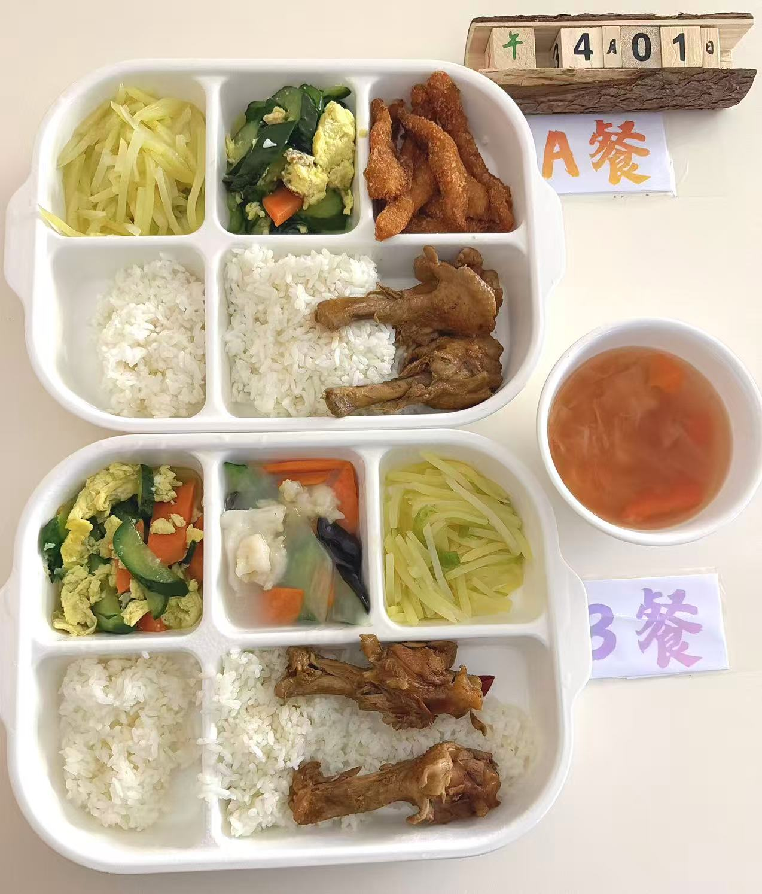
 |  | 鸡蛋液 | 40
周三 | 椒盐排条 | 椒盐排条 | 150 | 1100 | 50 | 38 | 145 | 9
 | 红烧鸭翅根 | 鸭翅根 | 160
 | 黄瓜炒蛋 | 黄瓜 | 80
 |  | 鸡蛋液 | 60
 |  | 胡萝卜 | 10
 | 青椒土豆丝 | 青椒 | 10
 |  | 土豆 | 110
 | 罗宋汤 | 卷心菜 | 10
 |  | 净土豆大 | 10
 |  | 红肠 | 10
 |  | 洋葱 | 5
 | 米饭 | 米饭 | 200
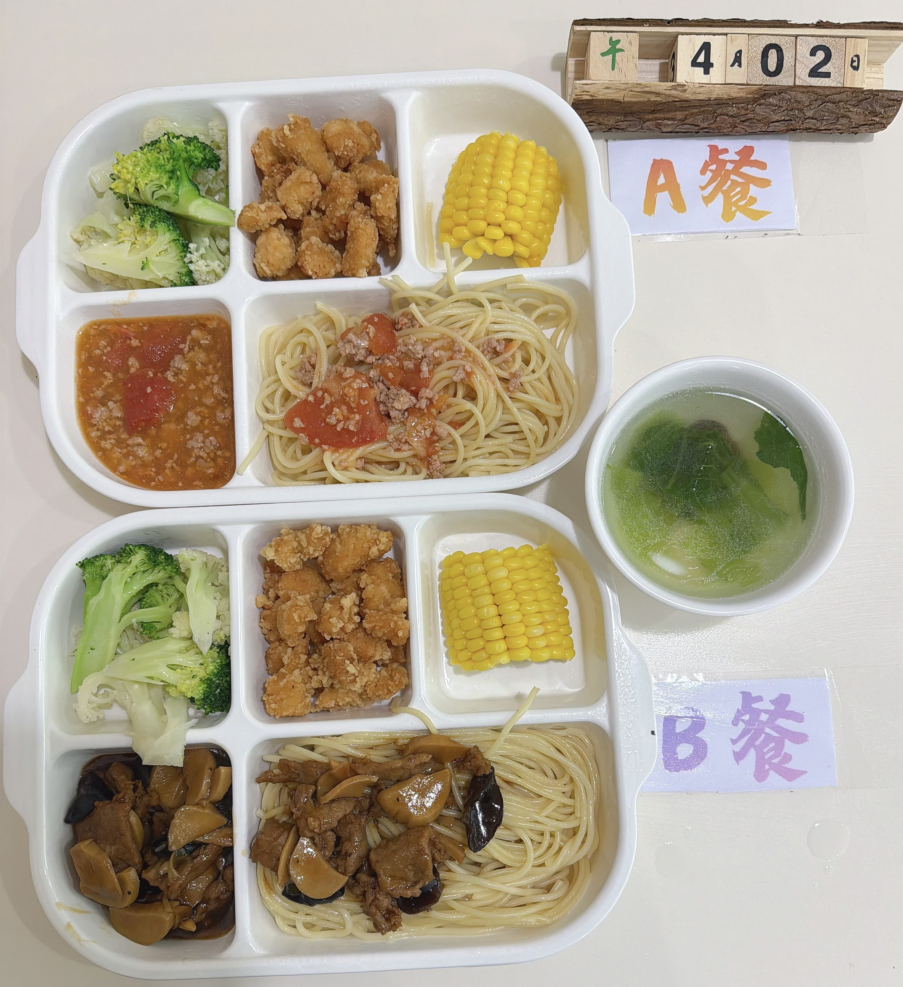
周四 | 番茄肉酱意大利面 | 意大利面 | 80 | 1020 | 44 | 32 | 150 | 8
 |  | 西红柿 | 20
 |  | 肉沫 | 80
 | 盐酥鸡 | 盐酥鸡 | 150
 | 蒸玉米 | 糯玉米 | 100
 | 双色花菜 | 西兰花 | 60
 |  | 花菜 | 60
 | 青菜鱼丸汤 | 鱼丸 | 40
 |  | 青菜 | 20
周五 | 萝卜烧鸭块 | 鸭块 | 130 | 1080 | 46 | 36 | 142 | 8
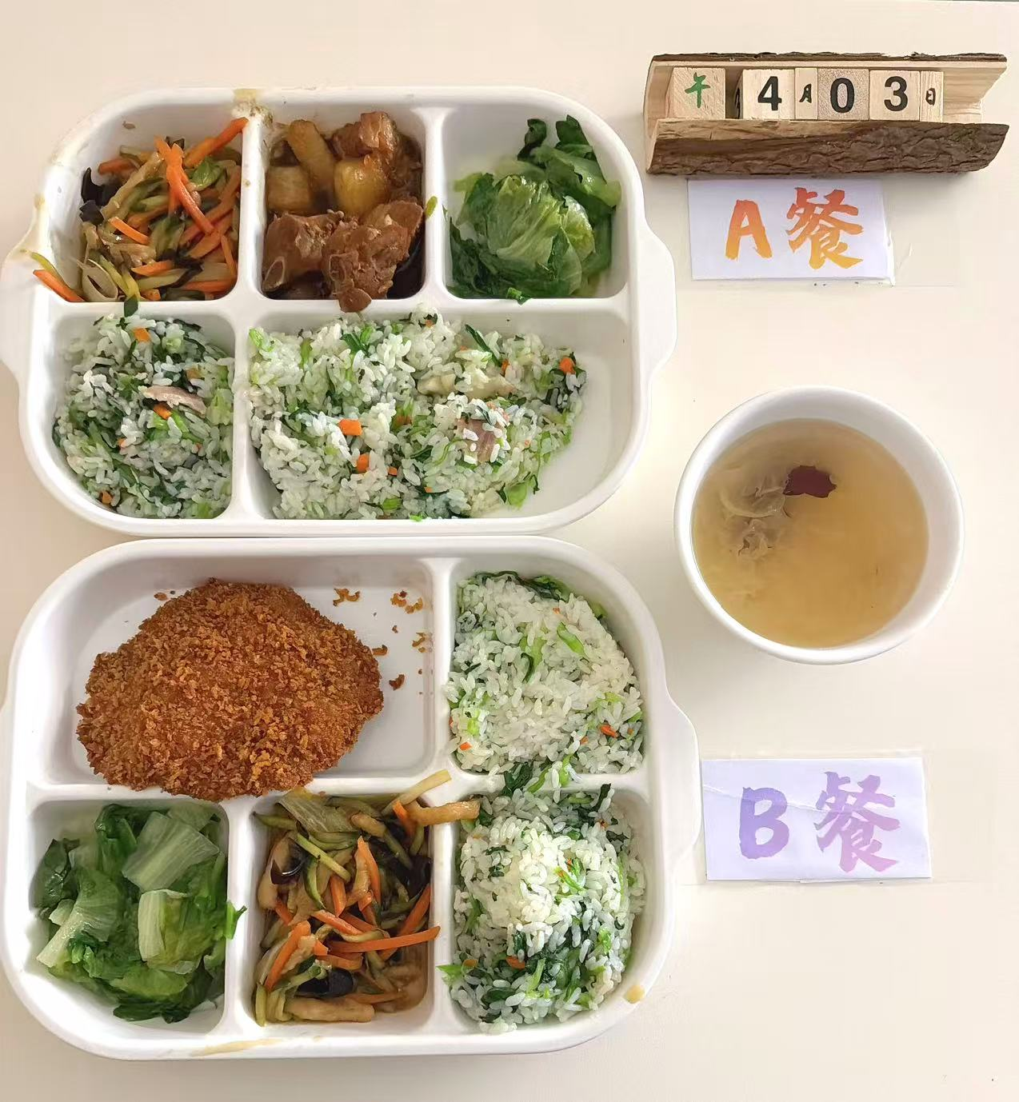
 |  | 白萝卜 | 40
 | 咸肉菜饭 | 咸中方 | 17
 |  | 青菜 | 50
 |  | 胡萝卜 | 20
 |  | 米饭 | 180
 | 京酱肉丝 | 鸡丝 | 80
 |  | 胡萝卜 | 30
 |  | 黄瓜 | 10
 |  | 京葱 | 20
 | 蚝油生菜 | 生菜 | 120
 | 红枣银耳汤 | 红枣片 | 20
 |  | 银耳 | 20
 | 银耳雪梨汤 | 梨 | 20
 |  | 银耳 | 20

